상품제안서
하드양장형 점착메모지 (HS-140-05) | 상품코드: S22475

 |  |  |  |  |  |  | 02-713-8555 | www.synergygift.co.kr
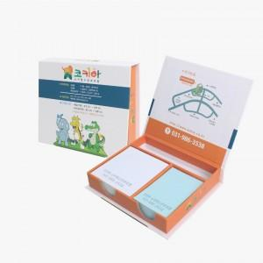 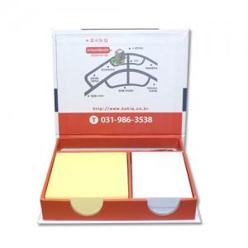

【상세/제작정보】 | 표지컬러 내지먹1도 무료인쇄 / 내지 색상은 칼선데이터에 꼭 기입 부탁드립니다.

【인쇄/포장옵션】 | 표지컬러내지먹1도 / 포장불가능

【공급단가】 | 수량 | 100~ | 300~ | 500~ | 1,000~ | 3,000~
*VAT별도 | 100매 | 4,550원 | 4,300원 | 4,090원 | 3,990원 | 3,920원
 | 200매 | 4,810원 | 4,550원 | 4,320원 | 4,210원 | 4,140원

【상품 URL】 | https://www.synergygift.co.kr:443/src/goods_detail.php?gdno=22475

